2014 2
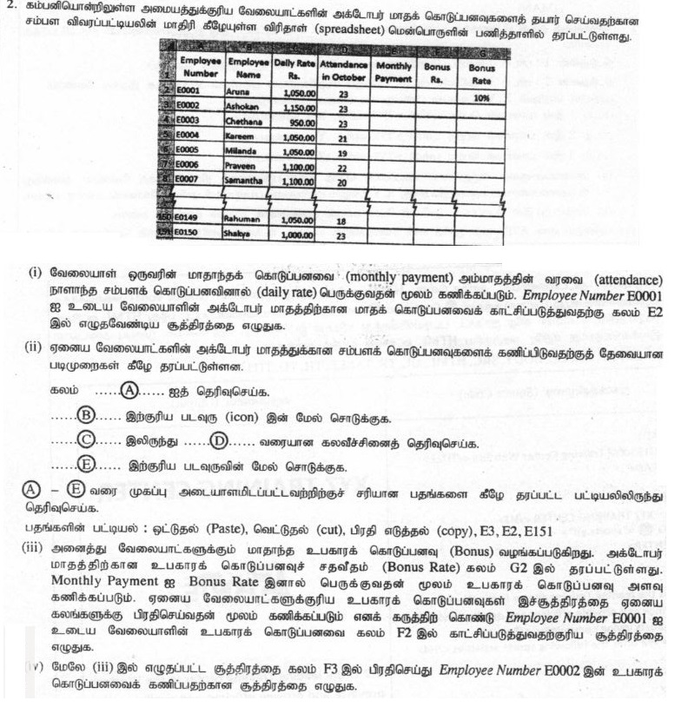
Employe Number | Employe Name | Daily Rate | Attendance in October | Monthly Payment | Bonus Rs | Bonus Rate
E0001 | Aruna | 1050 | 23 |  |  | 10%
E0002 | Ashokan | 1150 | 23
E0003 | Chethana | 950 | 23
E0004 | Kareem | 1050 | 21
E0005 | Milinda | 1050 | 19
E0006 | Parveen | 1100 | 22
E0007 | Samantha | 1100 | 20

2015 1
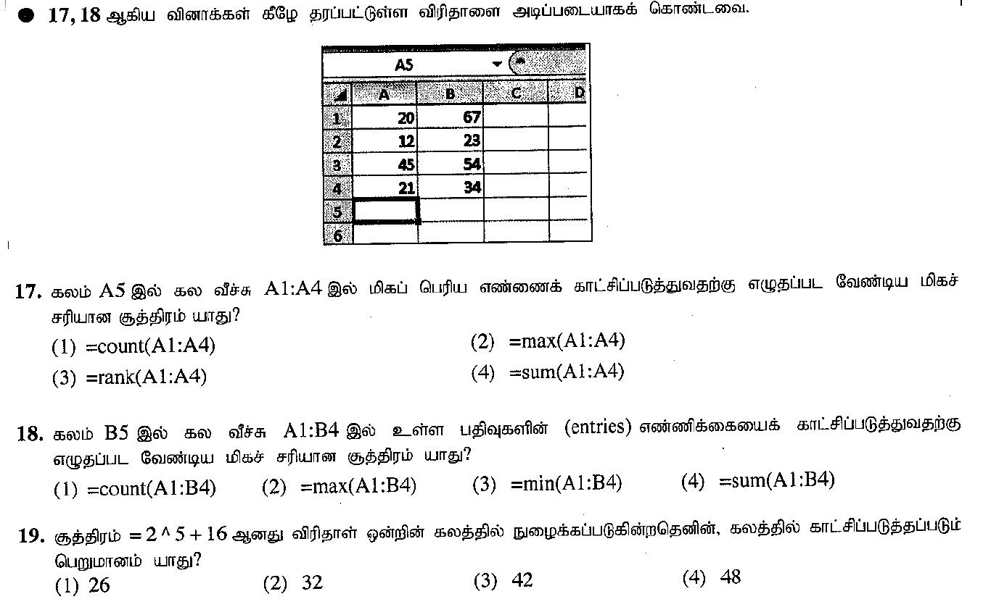
20 | 67
12 | 23
45 | 54
21 | 34

2015 2
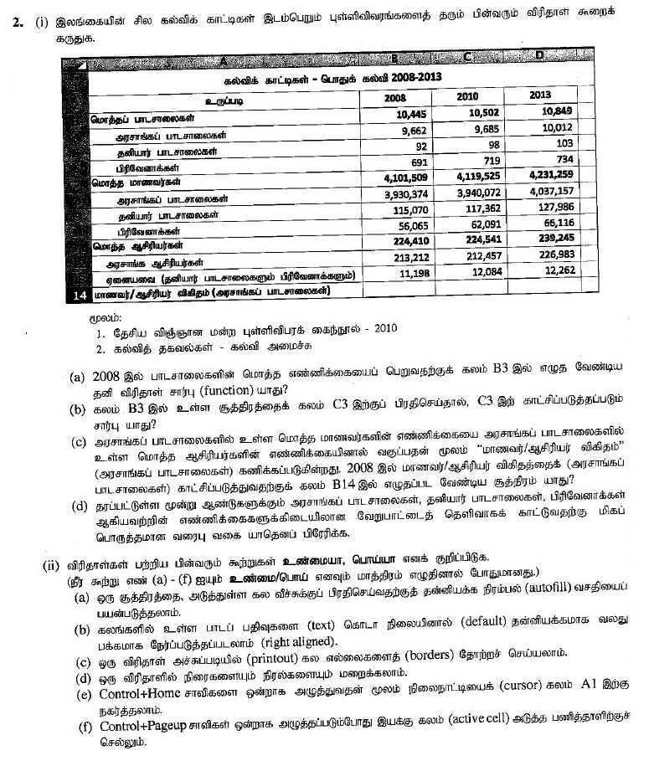
கல்விக் காட்டிகள் - பொதுக் கல்வி 2008-2013
உருப்படி | 2008 | 2010 | 2013
மொத்தப் பாடசாலைகள் | 10,445 | 10,502 | 10,849
அரசாங்கப் பாடசாலைகள் | 9,662 | 9,685 | 10,012
தனியார் பாடசாலைகள் | 92 | 98 | 103
பிரிவேனாக்கள் | 691 | 719 | 734
மொத்த மாணவர்கள் | 4,101,509 | 719 4,119 | 4,231,259
அரசாங்கப் பாடசாலைகள் | 3,930,374 | 3,940,072 | 4,037,157
தனியார் பாடசாலைகள் | 115,070 | 117,352 | 127,986
பிரிவேனாக்கள் | 55,065 | 62,091 | 65,116
மொத்த ஆசிரியர்கள் | 224,410 | 24,541 | 239,245
அரசாங்க ஆசிரியர்கள் | 213,212 | 212,457 | 226,983
ஏனையவை (தனியார் பாடசாலைகளும் பிரிவேனாக்களும்) | 11,198 | 12,084 | 12,262
மாணவர் ஆசிரியர் விகிதம் (அரசாங்கப் பாடசாலைகள்)

2016 1
1 | 2 | 3
4 | 5 | 6
5
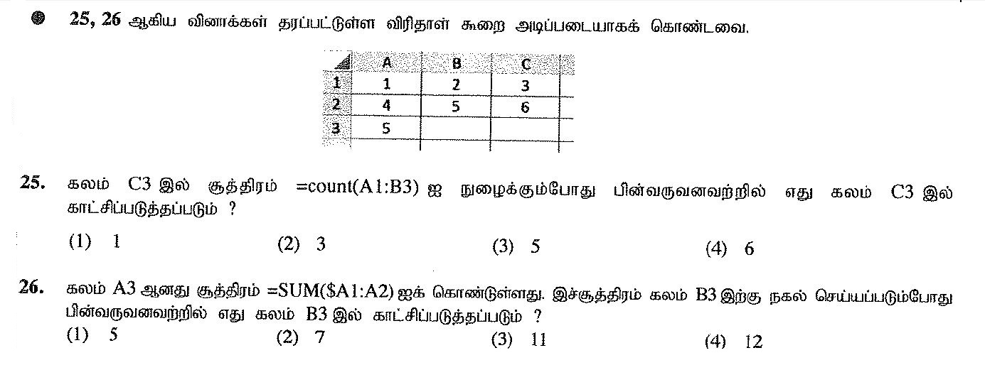

2016 2
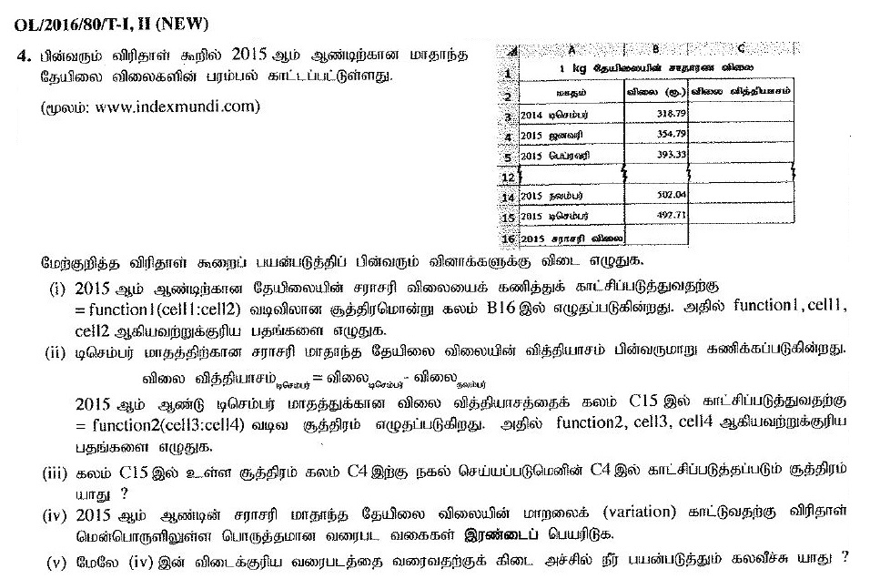
1 kg தேயிலையின் சாதாரண விலை
மாதம் | விலை ரூ. | விலை வித்தியாசம்
2014 டிசெம்பர் | 318.79
2015 ஜனவரி | 354.79
2015 பெப்ரவரி | 393.31

2015 நவம்பர் | 502.04
2015 டிசெம்பர் | 497.71
2015 சராசரி விலை

2017 1
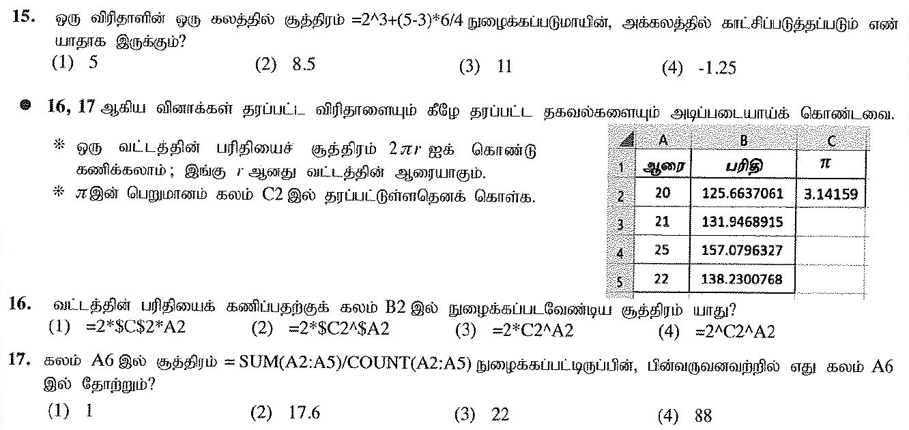
ஆரை | பரிதி | ⌅
20 | 125.6637061 | 3.14159
21 | 131.9468915
25 | 157.0796327
22 | 138.2300768

2017 2
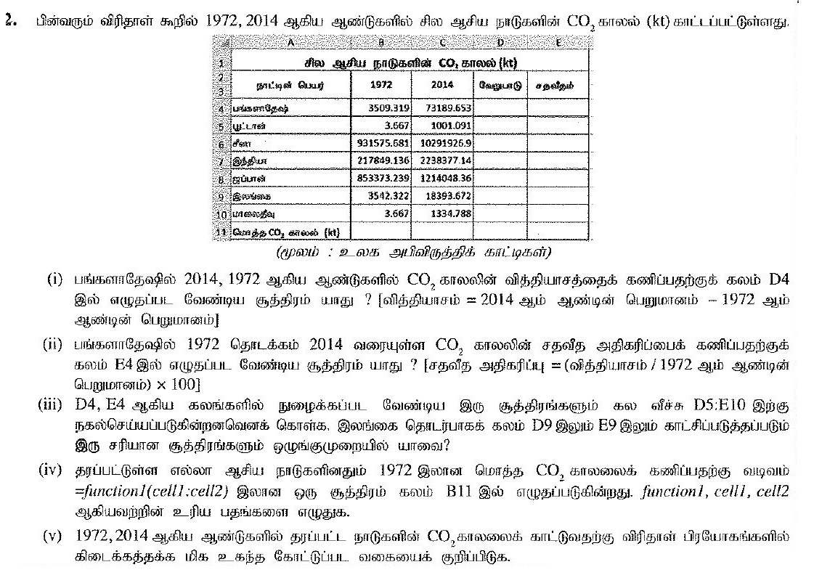
சில ஆசிய நாடுகளின் CO, காலல் (kt)
நாட்டின் பெயர் | 1972 | 2014 | வேறுபாடு | சதவீதம்
பங்களாதே | 3,509,319 | 73,189,653
பூட்டான் | 3.667 | 1001.091
சீனா | 931575.581 | 10291926.9
இந்தியா | 217849.136 | 2238377.14
ஜப்பான் | 853373.239 | 1214048.36
இலங்கை | 3542.322 | 18393.672
மாலைதீவு | 3.667 | 1334.788
மொத்தம்

(மூலம் : உலக அபிவிருத்திக் காட்டிகள்)

2018 1
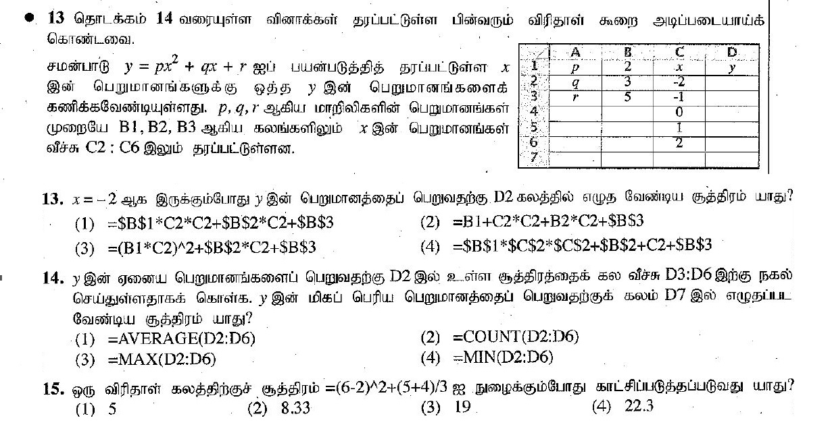
p | 2 | x | y
q | 3 | -2
r | 5 | -1
 |  | 0
 |  | 1
 |  | 2

2018 2
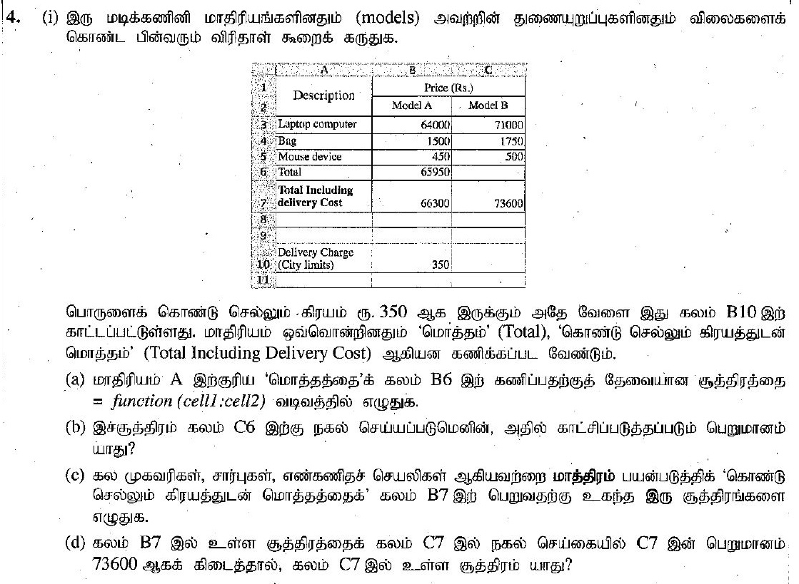
Description | Price (Rs.)
 | Model A | Model B
Laptop computer | 64000 | 71000
Bag | 1500 | 1750
Mouse device | 450 | 500
Total | 65950
Total including delivery cost | 66300 | 73600

Delivery Charge City limits | 350

2019 1
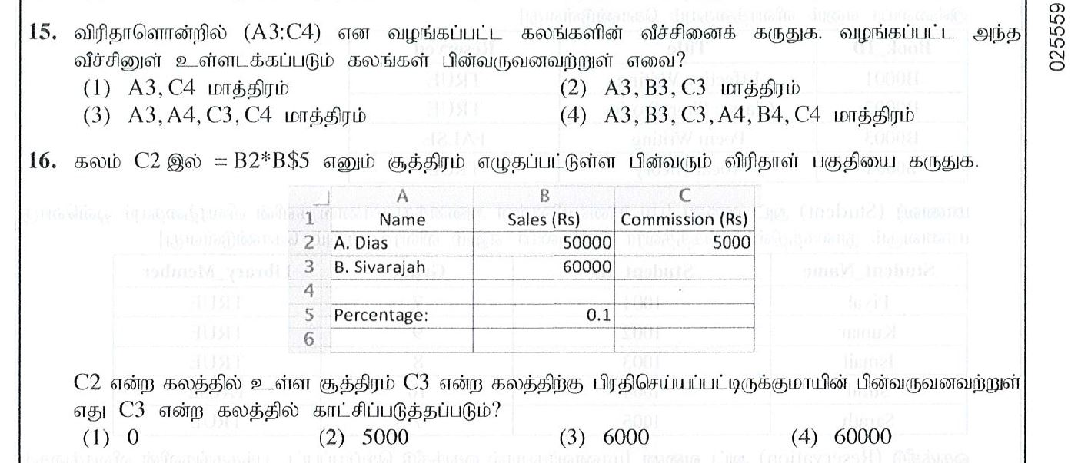
Name | Sales Rs | Commission Rs
A Dias | 50000 | 5000
B Sivaraja | 60000

Percentage: | 0.1

2019 2
Index No | Student name | Marks |  |  | Z Score |  |  | Final
 |  | Subject 1 | Subject 2 | Subject 3 | Subject 1 | Subject 2 | Subject 3 | Z Score
1 | Kamal | 27 | 34 | 43
2 | Raju | 45 | 50 | 62
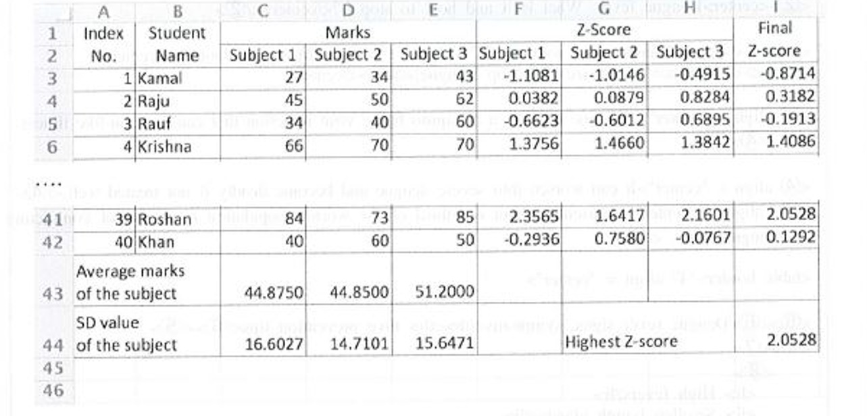
3 | Rauf | 34 | 40 | 60
4 | Krishna | 66 | 70 | 70

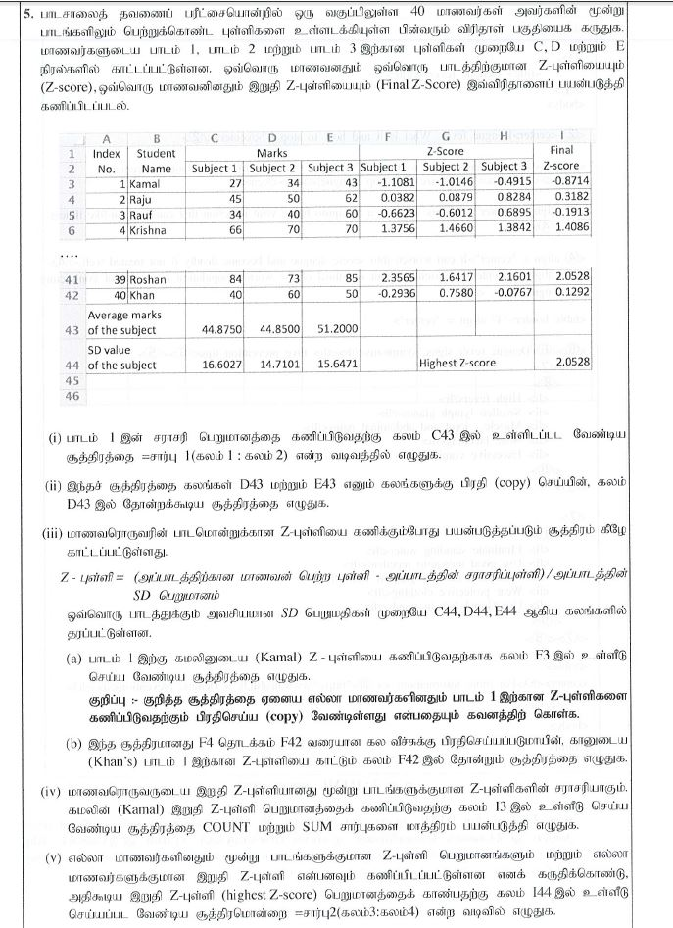
39 | Roshan | 84 | 73 | 85 | 2.3565 | 1.6417 | 2.1601 | 2.0528
40 | Khan
Average marks of the subject |  |  |  |  |  |  |  | 0.1292
SD value of the subject |  | 16.6027 | 14.7101 | 15.6471 |  | Highest Z-score

2020 2
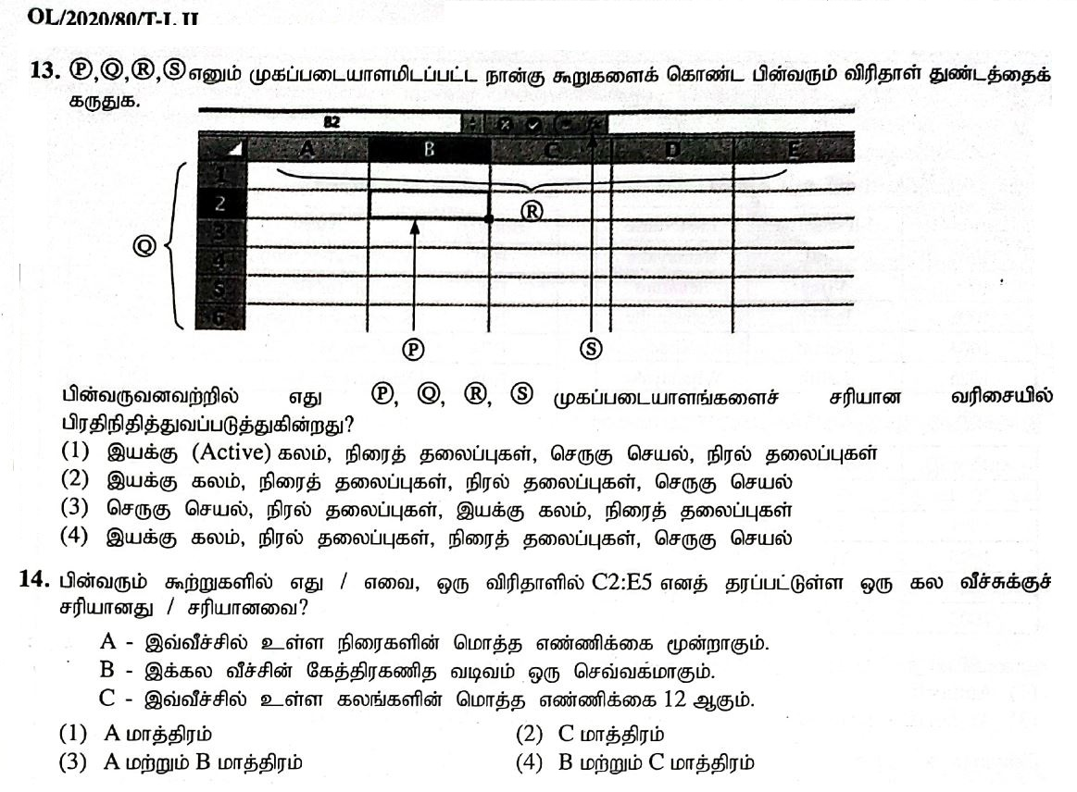

2020 3
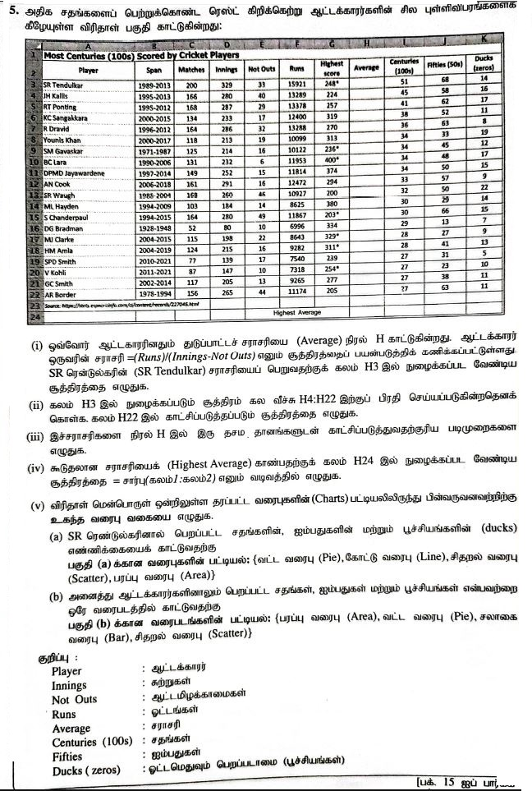
Most Centuries (100s) Scored by Cricket Players Player
Player | Span | Matches | Innings | Not Outs | Runs | Highest Score | Average | Hundreds 100 | Fifties 50 | Ducks
SR Tendulkar (INDIA) | 1989-2013 | 200 | 329 | 33 | 15921 | 248* |  | 51 | 68 | 14
JH Kallis (ICC/SA) | 1995-2013 | 166 | 280 | 40 | 13289 | 224 |  | 45 | 58 | 16
RT Ponting (AUS) | 1995-2012 | 168 | 287 | 29 | 13378 | 257 |  | 41 | 62 | 17
KC Sangakkara (SL) | 2000-2015 | 134 | 233 | 17 | 12400 | 319 |  | 38 | 52 | 11
R Dravid (ICC/INDIA) | 1996-2012 | 164 | 286 | 32 | 13288 | 270 |  | 36 | 63 | 8
Younis Khan (PAK) | 2000-2017 | 118 | 213 | 19 | 10099 | 313 |  | 34 | 33 | 19
SM Gavaskar (INDIA) | 1971-1987 | 125 | 214 | 16 | 10122 | 236* |  | 34 | 45 | 12
BC Lara (ICC/WI) | 1990-2006 | 131 | 232 | 6 | 11953 | 400* |  | 34 | 48 | 17
DPMD Jayawardene (SL) | 1997-2014 | 149 | 252 | 15 | 11814 | 374 |  | 34 | 50 | 15
AN Cook (ENG) | 2006-2018 | 161 | 291 | 16 | 12472 | 294 |  | 33 | 57 | 9
SR Waugh (AUS) | 1985-2004 | 168 | 260 | 46 | 10927 | 200 |  | 32 | 50 | 22
ML Hayden (AUS) | 1994-2009 | 103 | 184 | 14 | 8625 | 380 |  | 30 | 29 | 14
S Chanderpaul (WI) | 1994-2015 | 164 | 280 | 49 | 11867 | 203* |  | 30 | 66 | 15
DG Bradman (AUS) | 1928-1948 | 52 | 80 | 10 | 6996 | 334 |  | 29 | 13 | 7
MJ Clarke (AUS) | 2004-2015 | 115 | 198 | 22 | 8643 | 329* |  | 28 | 27 | 9
HM Amla (SA) | 2004-2019 | 124 | 215 | 16 | 9282 | 311* |  | 28 | 41 | 13
SPD Smith (AUS) | 2010-2022 | 82 | 147 | 17 | 7784 | 239 |  | 27 | 33 | 6
V Kohli (INDIA) | 2011-2022 | 99 | 168 | 10 | 7962 | 254* |  | 27 | 28 | 14
GC Smith (ICC/SA) | 2002-2014 | 117 | 205 | 13 | 9265 | 277 |  | 27 | 38 | 11
AR Border (AUS) | 1978-1994 | 156 | 265 | 44 | 11174 | 205 |  | 27 | 63 | 11
 |  |  |  | Highest Average

